关系图
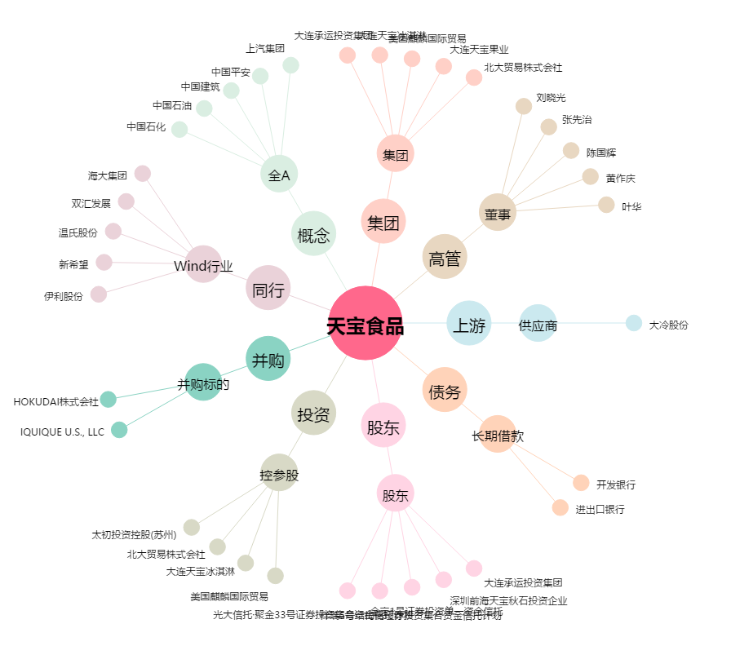
天宝食品[002220.SZ] - 关系概览图

